المؤشرات الكلية

سوق العراق للاوراق المالية
جلسة الثلاثاء 2026/1/27 |  |  |  | تقرير أسعار الأسهم المتداولة لسوق العراق للأوراق المالية
الجلسة (16)
الاسهم المتداولة المدرجة و OTC |  |  | 773,602,140 |  |  | قيمة الأسهم المتداولة المدرجة و OTC |  | 1,390,150,772 |  |  | صفقات الشركات المدرجة وOTC | 999

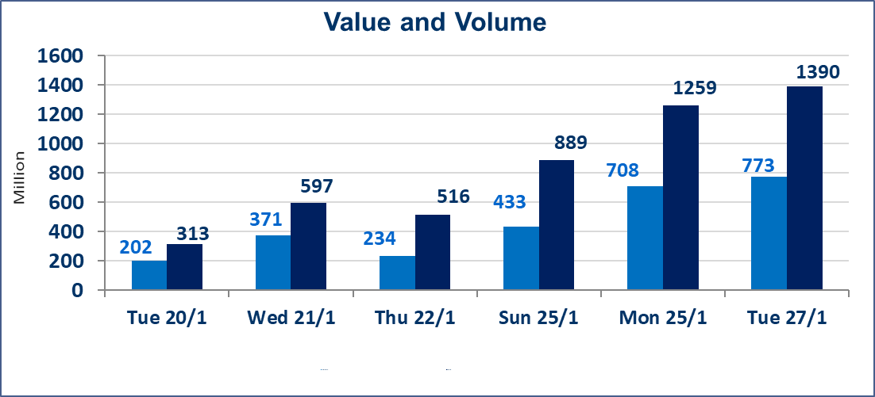
المؤشر60 ISX اليوم | 962.54 |  | نقطة |  |  | المؤشر15 ISX اليوم | 1225.96 | نقطة
المؤشر 60 ISX السابق | 963.77 |  | نقطة |  |  | المؤشر 15 ISX السابق | 1213.27 | نقطة
نسبة التغير | -0.13 |  | % |  |  | نسبة التغير | 1.05 | %
عدد النقاط | -1.23 |  | نقطة |  |  | عدد النقاط | 12.69 | نقطة

الشركات المدرجة | 104 | OTC | 14 | 118 |  | الشركات غير المتداولة المدرجة | 31 | OTC | 11 | 42
الشركات المتداولة | 56 | OTC | 3 | 59 |  | الشركات المرتفعة |  |  | 14
شركات الهيئة العامة |  |  |  | 6 |  | الشركات المنخفضة |  |  | 12
الموقوفة بقرار من هيأة الأوراق المالية |  |  |  | 11
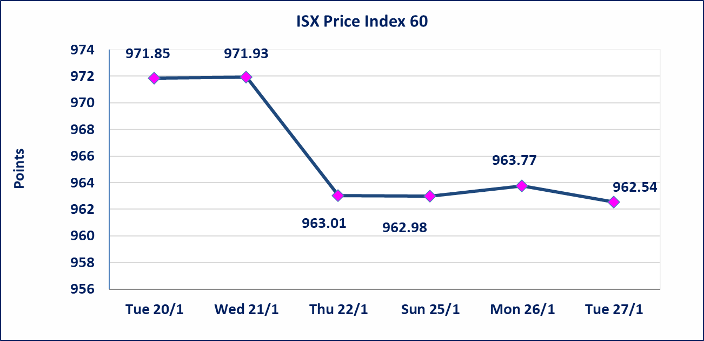
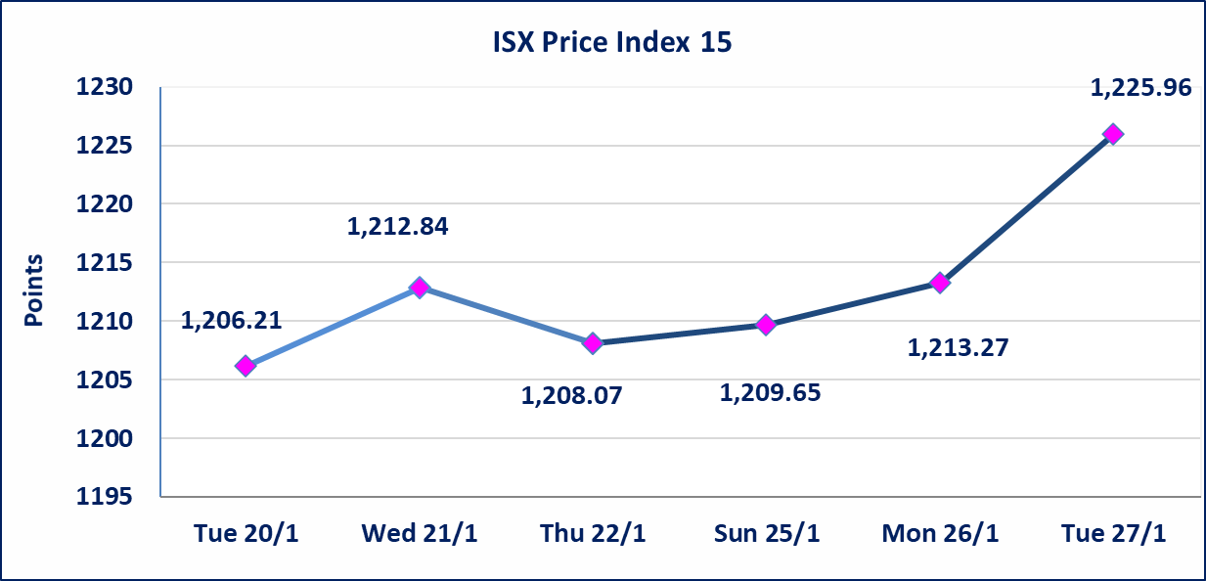

إستبعاد سعر | إستبعاد سعر إغلاق آخر عقد في جلسة اليوم على أسهم شركة مصرف الاهلي العراقي البالغ (4.680) دينار ليكون (4.700) دينار سعر الاغلاق الحالي.
الحد الأعلى والادنى للتغير في السعر | نسبة التغير في المنصة النظامية (15%)، نسبة التغير في المنصة الثانية (20%)، نسبة التغير في المنصة الثالثة (5%) إرتفاعاً وإنخفاضاً من سعر الاغلاق السابق.
Web site : www.isx-iq.net E-mail : info-isx@isx-iq.net |  |  |  |  | 07834000034 - 07711211522 : ص . ب :3607 العلوية الهاتف |  |  |  |  |  | بغداد /الكرادة/ قرب المسرح الوطني /مجاور مصرف الخليج التجاري

نسبة التغير
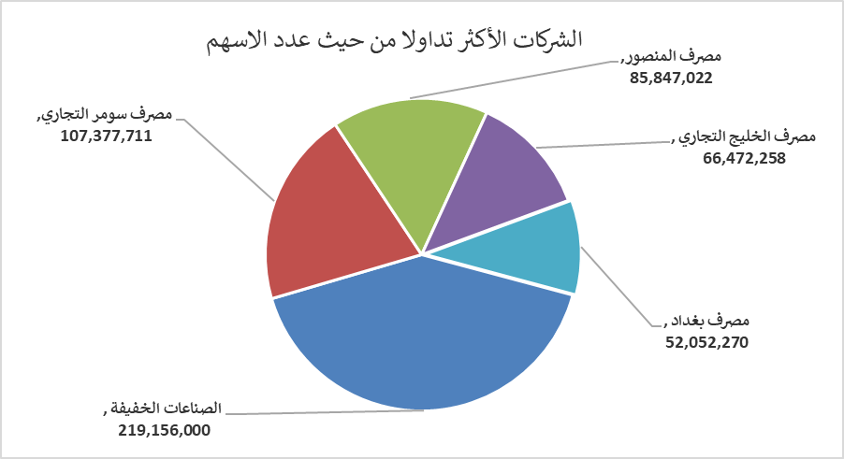
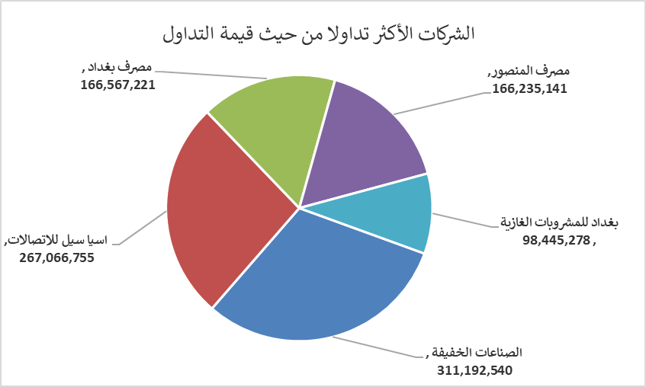
الشركات الأكثر ارتفاعاً وانخفاضاً

نسبة التغير لاسعار الاغلاق الاكثر ارتفاعاً |  |  |  | نسبة التغير لاسعار الاغلاق الاكثر انخفاضاً
اسم الشركة | اغلاق | التغير(%) | الاسهم المتداولة | اسم الشركة | اغلاق | التغير (%) | الاسهم المتداولة
مصرف كوردستان الدولي الاسلامي | 1.500 | 7.14 | 1,004,356 | مصرف سومر التجاري | 0.120 | -7.69 | 107,377,711
الحمراء للتامين | 2.830 | 5.99 | 217,265 | فنددق فلسطين | 21.150 | -3.86 | 1,372,050
المواد الانشائية الحديثة | 1.510 | 4.86 | 319,498 | مدينة العاب الكرخ السياحية | 4.000 | -2.44 | 1,041,681
الكيمياوية والبلاستيكية | 2.020 | 4.66 | 11,368,932 | مصرف العراقي الاسلامي | 1.020 | -1.92 | 17,164,895
بغداد العراق للنقل العام | 22.500 | 4.65 | 1,500,241 | العراقية لتصنيع التمور | 2.850 | -1.72 | 2,213

الشركات الاكثر نشاطا حسب الاسهم المتداولة (حجم التداول) |  |  |  | الشركات الاكثر نشاطا حسب القيمة المتداولة
اسم الشركة | اغلاق | التغير(%) | الاسهم المتداولة | اسم الشركة | اغلاق | التغير (%) | القيمة المتداولة
الصناعات الخفيفة | 1.420 | 2.16 | 219,156,000 | الصناعات الخفيفة | 1.420 | 2.16 | 311,192,540
مصرف سومر التجاري | 0.120 | -7.69 | 107,377,711 | اسيا سيل للاتصالات | 14.700 | 3.09 | 267,066,755
مصرف المنصور | 1.940 | 0.00 | 85,847,022 | مصرف بغداد | 3.180 | -1.55 | 166,567,221
مصرف الخليج التجاري | 0.280 | 0.00 | 66,472,258 | مصرف المنصور | 1.940 | 0.00 | 166,235,141
مصرف بغداد | 3.180 | -1.55 | 52,052,270 | بغداد للمشروبات الغازية | 5.870 | 1.56 | 98,445,278

